Sheet1
波n | 点i | t单位s | 调幅波 | 载波 | 发射波
1 | 1 | 0.000000555 | 0.0024844006586 | 0.8209908024 | 0.0020396700901
1 | 2 | 0.00000111 | 0.0098136548502 | 0.99222016144 | 0.0097373061998
1 | 3 | 0.000001665 | 0.021952479712 | 0.93379932093 | 0.020499210648
1 | 4 | 0.00000222 | 0.038841914083 | 0.67298510359 | 0.026140029573
1 | 5 | 0.000002775 | 0.060399921961 | 0.33146297002 | 0.020020337522
1 | 6 | 0.00000333 | 0.086521790975 | 0.068573459805 | 0.0059330985556
1 | 7 | 0.000003885 | 0.11708064099 | 0.0069702820304 | 0.000816085088
1 | 8 | 0.00000444 | 0.1519280404 | 0.17539501044 | 0.026647420232
1 | 9 | 0.000004995 | 0.1908947271 | 0.49526741708 | 0.094543938425
2 | 10 | 0.00000555 | 0.23379143062 | 0.81734785723 | 0.19108892485
2 | 11 | 0.000006105 | 0.28040979146 | 0.99136650624 | 0.27798887527
2 | 12 | 0.00000666 | 0.33052337315 | 0.936133237 | 0.30941391521
2 | 13 | 0.000007215 | 0.3838887621 | 0.67741767923 | 0.26005303431
2 | 14 | 0.00000777 | 0.44024674993 | 0.33592614309 | 0.14789039271
2 | 15 | 0.000008325 | 0.49932359247 | 0.070984892638 | 0.035444431603
2 | 16 | 0.00000888 | 0.56083233945 | 0.0062048967126 | 0.0034799067393
2 | 17 | 0.000009435 | 0.62447422824 | 0.17180990508 | 0.10729085788
2 | 18 | 0.00000999 | 0.68994013505 | 0.49053525815 | 0.33843996226
3 | 19 | 0.000010545 | 0.7569120764 | 0.81367648043 | 0.61588155433
3 | 20 | 0.0000111 | 0.82506475364 | 0.99046882883 | 0.81720092025
3 | 21 | 0.000011655 | 0.89406713298 | 0.93842807928 | 0.83901770236
3 | 22 | 0.00001221 | 0.96358405347 | 0.68183435978 | 0.65700471619
3 | 23 | 0.000012765 | 1.0332778549 | 0.34040401577 | 0.3517319312
3 | 24 | 0.00001332 | 1.1028100178 | 0.073434761524 | 0.080984590664
3 | 25 | 0.000013875 | 1.171842808 | 0.0054837511752 | 0.0064260943757
3 | 26 | 0.00001443 | 1.2400409169 | 0.16825420273 | 0.20864209581
3 | 27 | 0.000014985 | 1.3070730898 | 0.48580394719 | 0.63498126631
4 | 28 | 0.00001554 | 1.3726137357 | 0.80997700093 | 1.1117855571
4 | 29 | 0.000016095 | 1.4363445081 | 0.98952720965 | 1.4213019732
4 | 30 | 0.00001665 | 1.4979558513 | 0.9406836422 | 1.4091025661
4 | 31 | 0.000017205 | 1.5571485046 | 0.68623474953 | 1.068569414
4 | 32 | 0.00001776 | 1.6136349549 | 0.34489618686 | 0.55653654294
4 | 33 | 0.000018315 | 1.6671408343 | 0.075922846974 | 0.12657407845
4 | 34 | 0.00001887 | 1.7174062519 | 0.0048069100265 | 0.0082554173319
4 | 35 | 0.000019425 | 1.7641870567 | 0.16472822193 | 0.290611397
4 | 36 | 0.00001998 | 1.8072560231 | 0.48107390807 | 0.86942371792
5 | 37 | 0.000020535 | 1.8464039549 | 0.80624975016 | 1.4886627274
5 | 38 | 0.00002109 | 1.8814407014 | 0.98854173306 | 1.8598826516
5 | 39 | 0.000021645 | 1.9121960806 | 0.94289972366 | 1.803009156
5 | 40 | 0.0000222 | 1.9385207065 | 0.69061845426 | 1.3387781739
5 | 41 | 0.000022755 | 1.960286714 | 0.34940225393 | 0.6849285962
5 | 42 | 0.00002331 | 1.9773883804 | 0.078448926078 | 0.15512399488
5 | 43 | 0.000023865 | 1.9897426389 | 0.0041744339057 | 0.0083060491354
5 | 44 | 0.00002442 | 1.9972894819 | 0.1612322786 | 0.32202753419
5 | 45 | 0.000024975 | 1.9999922527 | 0.47634556456 | 0.95268743872
6 | 46 | 0.00002553 | 1.9978378231 | 0.80249506206 | 1.6032549878
6 | 47 | 0.000026085 | 1.9908366578 | 0.98751248734 | 1.9659760599
6 | 48 | 0.00002664 | 1.9790227632 | 0.94507612513 | 1.8703271646
6 | 49 | 0.000027195 | 1.962453522 | 0.69498508122 | 1.3638759204
6 | 50 | 0.00002775 | 1.9412094151 | 0.35392181325 | 0.68703635608
6 | 51 | 0.000028305 | 1.9153936301 | 0.081012772521 | 0.15517134844
6 | 52 | 0.00002886 | 1.8851315605 | 0.0035863794772 | 0.0067607971404
6 | 53 | 0.000029415 | 1.8505701963 | 0.15776668592 | 0.29195832693
6 | 54 | 0.00002997 | 1.8118774102 | 0.47161934029 | 0.85451642889
7 | 55 | 0.000030525 | 1.7692411424 | 0.79871327301 | 1.4131163836
7 | 56 | 0.00003108 | 1.7228684874 | 0.98643956472 | 1.6995056408
7 | 57 | 0.000031635 | 1.6729846881 | 0.94721265162 | 1.5846722625
7 | 58 | 0.00003219 | 1.6198320421 | 0.6993342392 | 1.1328040088
7 | 59 | 0.000032745 | 1.5636687244 | 0.35845445991 | 0.56050402807
7 | 60 | 0.0000333 | 1.5047675335 | 0.083614156603 | 0.1258198682
7 | 61 | 0.000033855 | 1.4434145667 | 0.0030427994256 | 0.0043920210145
7 | 62 | 0.00003441 | 1.3799078298 | 0.1543317544 | 0.21296359629
7 | 63 | 0.000034965 | 1.3145557902 | 0.46689565868 | 0.61376039153
8 | 64 | 0.00003552 | 1.2476758783 | 0.79490472182 | 0.99178344693
8 | 65 | 0.000036075 | 1.1795929457 | 0.9853230613 | 1.1622801323
8 | 66 | 0.00003663 | 1.1106376874 | 0.94930911172 | 1.0543384765
8 | 67 | 0.000037185 | 1.0411450356 | 0.70366553855 | 0.73261788216
8 | 68 | 0.00003774 | 0.97145253251 | 0.36299978783 | 0.35263706319
8 | 69 | 0.000038295 | 0.90189869129 | 0.086252845265 | 0.077791328264
8 | 70 | 0.00003885 | 0.83282135147 | 0.002543742451 | 0.0021184830259
8 | 71 | 0.000039405 | 0.76455603812 | 0.15092779178 | 0.11539275452
8 | 72 | 0.00003996 | 0.69743433212 | 0.46217494293 | 0.32233667265
9 | 73 | 0.000040515 | 0.63178225955 | 0.79106974972 | 0.49978383394
9 | 74 | 0.00004107 | 0.56791870815 | 0.98416307712 | 0.55892462337
9 | 75 | 0.000041625 | 0.50615387839 | 0.95136531759 | 0.48153724527
9 | 76 | 0.00004218 | 0.44678777675 | 0.70797859122 | 0.31631618076
9 | 77 | 0.000042735 | 0.39010875849 | 0.3675573898 | 0.14338735701
9 | 78 | 0.00004329 | 0.33639212711 | 0.088928602101 | 0.029914881621
9 | 79 | 0.000043845 | 0.28589879705 | 0.0020892532646 | 0.00059731499509
9 | 80 | 0.0000444 | 0.23887402644 | 0.14755510301 | 0.035247081577
9 | 81 | 0.000044955 | 0.19554622578 | 0.45745761599 | 0.089454110258
10 | 82 | 0.00004551 | 0.15612584849 | 0.78720870028 | 0.12290362627
10 | 83 | 0.000046065 | 0.12080436874 | 0.98295971611 | 0.11874582801
10 | 84 | 0.00004662 | 0.089753351361 | 0.95338108503 | 0.085569147506
10 | 85 | 0.000047175 | 0.063123618521 | 0.71227301081 | 0.044961249817
10 | 86 | 0.00004773 | 0.041044517174 | 0.37212685747 | 0.015273767192
10 | 87 | 0.000048285 | 0.023623290767 | 0.091641187387 | 0.0021648664159
10 | 88 | 0.00004884 | 0.010944558344 | 0.0016793725847 | 1.8379991234E-05
10 | 89 | 0.000049395 | 0.003069903522 | 0.14421399026 | 0.00044272303662
10 | 90 | 0.00004995 | 3.7575375135E-05 | 0.45274410047 | 1.7012029415E-05

发射波原数据
点i\波n | 1 | 2 | 3 | 4 | 5 | 6 | 7 | 8 | 9 | 10
1 | 0.0020396700901 | 0.19108892485 | 0.61588155433 | 1.1117855571 | 1.4886627274 | 1.6032549878 | 1.4131163836 | 0.99178344693 | 0.49978383394 | 0.12290362627
2 | 0.0097373061998 | 0.27798887527 | 0.81720092025 | 1.4213019732 | 1.8598826516 | 1.9659760599 | 1.6995056408 | 1.1622801323 | 0.55892462337 | 0.11874582801
3 | 0.020499210648 | 0.30941391521 | 0.83901770236 | 1.4091025661 | 1.803009156 | 1.8703271646 | 1.5846722625 | 1.0543384765 | 0.48153724527 | 0.085569147506
4 | 0.026140029573 | 0.26005303431 | 0.65700471619 | 1.068569414 | 1.3387781739 | 1.3638759204 | 1.1328040088 | 0.73261788216 | 0.31631618076 | 0.044961249817
5 | 0.020020337522 | 0.14789039271 | 0.3517319312 | 0.55653654294 | 0.6849285962 | 0.68703635608 | 0.56050402807 | 0.35263706319 | 0.14338735701 | 0.015273767192
6 | 0.0059330985556 | 0.035444431603 | 0.080984590664 | 0.12657407845 | 0.15512399488 | 0.15517134844 | 0.1258198682 | 0.077791328264 | 0.029914881621 | 0.0021648664159
7 | 0.000816085088 | 0.0034799067393 | 0.0064260943757 | 0.0082554173319 | 0.0083060491354 | 0.0067607971404 | 0.0043920210145 | 0.0021184830259 | 0.00059731499509 | 1.8379991234E-05
8 | 0.026647420232 | 0.10729085788 | 0.20864209581 | 0.290611397 | 0.32202753419 | 0.29195832693 | 0.21296359629 | 0.11539275452 | 0.035247081577 | 0.00044272303662
9 | 0.094543938425 | 0.33843996226 | 0.63498126631 | 0.86942371792 | 0.95268743872 | 0.85451642889 | 0.61376039153 | 0.32233667265 | 0.089454110258 | 1.7012029415E-05

发射波原数据转置
波n\点i | 1 | 2 | 3 | 4 | 5 | 6 | 7 | 8 | 9
1 | 0.0020396700901 | 0.0097373061998 | 0.020499210648 | 0.026140029573 | 0.020020337522 | 0.0059330985556 | 0.000816085088 | 0.026647420232 | 0.094543938425
2 | 0.19108892485 | 0.27798887527 | 0.30941391521 | 0.26005303431 | 0.14789039271 | 0.035444431603 | 0.0034799067393 | 0.10729085788 | 0.33843996226
3 | 0.61588155433 | 0.81720092025 | 0.83901770236 | 0.65700471619 | 0.3517319312 | 0.080984590664 | 0.0064260943757 | 0.20864209581 | 0.63498126631
4 | 1.1117855571 | 1.4213019732 | 1.4091025661 | 1.068569414 | 0.55653654294 | 0.12657407845 | 0.0082554173319 | 0.290611397 | 0.86942371792
5 | 1.4886627274 | 1.8598826516 | 1.803009156 | 1.3387781739 | 0.6849285962 | 0.15512399488 | 0.0083060491354 | 0.32202753419 | 0.95268743872
6 | 1.6032549878 | 1.9659760599 | 1.8703271646 | 1.3638759204 | 0.68703635608 | 0.15517134844 | 0.0067607971404 | 0.29195832693 | 0.85451642889
7 | 1.4131163836 | 1.6995056408 | 1.5846722625 | 1.1328040088 | 0.56050402807 | 0.1258198682 | 0.0043920210145 | 0.21296359629 | 0.61376039153
8 | 0.99178344693 | 1.1622801323 | 1.0543384765 | 0.73261788216 | 0.35263706319 | 0.077791328264 | 0.0021184830259 | 0.11539275452 | 0.32233667265
9 | 0.49978383394 | 0.55892462337 | 0.48153724527 | 0.31631618076 | 0.14338735701 | 0.029914881621 | 0.00059731499509 | 0.035247081577 | 0.089454110258
10 | 0.12290362627 | 0.11874582801 | 0.085569147506 | 0.044961249817 | 0.015273767192 | 0.0021648664159 | 1.8379991234E-05 | 0.00044272303662 | 1.7012029415E-05

*s(k)
波n\点i | 1 | 2 | 3 | 4 | 5 | 6 | 7 | 8 | 9 | S[K]
1 | 0.0011988879985 | -0.0057234449813 | -0.012049133702 | -0.015364723877 | -0.011767659141 | -0.0034873878314 | -0.00047968277934 | -0.015662960624 | -0.0555715327 | -0.58778525229
2 | -0.18173636717 | -0.26438313128 | -0.29427012029 | -0.24732513286 | -0.14065212169 | -0.033709657643 | -0.0033095879806 | -0.10203966953 | -0.32187553148 | -0.9510565163
3 | -0.58573816551 | -0.77720426032 | -0.79795325311 | -0.62484861656 | -0.33451694515 | -0.077020922671 | -0.0061115789303 | -0.1984304248 | -0.60390307105 | -0.9510565163
4 | -0.65349115418 | -0.8354203389 | -0.82824970732 | -0.6280893426 | -0.3271239723 | -0.074398376634 | -0.0048524125592 | -0.17081709331 | -0.51103443938 | -0.58778525229
5 | -1.8230860441E-16 | -2.2776993361E-16 | -2.2080493918E-16 | -1.6395304054E-16 | -8.3879561298E-17 | -1.899721038E-17 | -1.0171976487E-18 | -3.9436998898E-17 | -1.1667056224E-16 | -1.2246467991E-16
6 | 0.94236963752 | 1.1555717344 | 1.0993507243 | 0.80166615196 | 0.40382983789 | 0.091207430194 | 0.0039738968528 | 0.17160879885 | 0.50227215474 | 0.58778525229
7 | 1.3439535449 | 1.6163259141 | 1.5071128815 | 1.0773606342 | 0.5330710083 | 0.11966180553 | 0.0041770602055 | 0.20254041598 | 0.58372081981 | 0.9510565163
8 | 0.94324210996 | 1.1053940936 | 1.0027354784 | 0.69676101078 | 0.33537777684 | 0.073983949657 | 0.0020147970864 | 0.10974503112 | 0.30656039296 | 0.9510565163
9 | 0.29376556692 | 0.32852765076 | 0.2830404912 | 0.18592598611 | 0.084280973814 | 0.017583526241 | 0.00035109294509 | 0.020717714737 | 0.052579806767 | 0.58778525229
10 | 3.0102706504E-17 | 2.9084339636E-17 | 2.095839652E-17 | 1.1012330135E-17 | 3.7409940206E-18 | 5.3023934537E-19 | 4.5017994866E-21 | 1.0843586994E-19 | 4.166745474E-21 | 2.4492935983E-16
求和k1 | 2.1035640604 | 2.3230882173 | 1.959717361 | 1.2460859672 | 0.54249889856 | 0.11382036684 | -0.0042364151595 | 0.017661812442 | -0.047251400331

*c(k)
波n\点i | 1 | 2 | 3 | 4 | 5 | 6 | 7 | 8 | 9 | C[k]
1 | 0.0016501277658 | 0.0078776461951 | 0.016584209785 | 0.021147728158 | 0.016196793288 | 0.0047999775608 | 0.00066022670505 | 0.021558215824 | 0.076487652901 | 0.80901699437
2 | 0.059049725217 | 0.085903286706 | 0.095614158095 | 0.080360807039 | 0.045700644652 | 0.010952931721 | 0.0010753503213 | 0.033154698426 | 0.10458369991 | 0.30901699437
3 | -0.19031786681 | -0.25252897217 | -0.25927072861 | -0.20302562269 | -0.1086911442 | -0.025025614798 | -0.0019857723695 | -0.064473953349 | -0.1962200024 | -0.30901699437
4 | -0.89945340981 | -1.1498574505 | -1.1399879228 | -0.8644908156 | -0.45024752123 | -0.10240058051 | -0.0066787729172 | -0.23510955894 | -0.70337856311 | -0.80901699437
5 | -1.4886627274 | -1.8598826516 | -1.803009156 | -1.3387781739 | -0.6849285962 | -0.15512399488 | -0.0083060491354 | -0.32202753419 | -0.95268743872 | -1
6 | -1.2970605315 | -1.590508043 | -1.5131264612 | -1.1033987978 | -0.55582408782 | -0.12553625793 | -0.0054695997821 | -0.23619924814 | -0.69131831295 | -0.80901699437
7 | -0.43667697756 | -0.52517612503 | -0.48969065964 | -0.35005569001 | -0.17320527009 | -0.038880477504 | -0.0013572091331 | -0.065809370436 | -0.18966239146 | -0.30901699437
8 | 0.30647793984 | 0.35916431311 | 0.32580850705 | 0.22639137597 | 0.10897084537 | 0.024038842449 | 0.00065464725729 | 0.035658322175 | 0.099607509758 | 0.30901699437
9 | 0.40433361517 | 0.45217951888 | 0.38957181485 | 0.25590516583 | 0.1160028086 | 0.024201647616 | 0.00048323798203 | 0.028515487998 | 0.072369895416 | 0.80901699437
10 | 0.12290362627 | 0.11874582801 | 0.085569147506 | 0.044961249817 | 0.015273767192 | 0.0021648664159 | 1.8379991234E-05 | 0.00044272303662 | 1.7012029415E-05 | 1
求和k2 | -3.4177564788 | -4.3540826494 | -4.291937091 | -3.2309827731 | -1.6707517604 | -0.38080865986 | -0.02090556108 | -0.80429021759 | -2.3802009386

2/10平方和(vi) | 0.80264664964 | 0.98701113637 | 0.94363586468 | 0.6925887645 | 0.35132415231 | 0.079490958312 | 0.0042660975024 | 0.1608968233 | 0.47613398127
arctan(k1/k2)即(theta) | -31.611506218 | -28.081817288 | -24.541647653 | -21.090020186 | -17.988793605 | -16.640943778 | 11.455597032 | -1.2579845882 | 1.1372780378

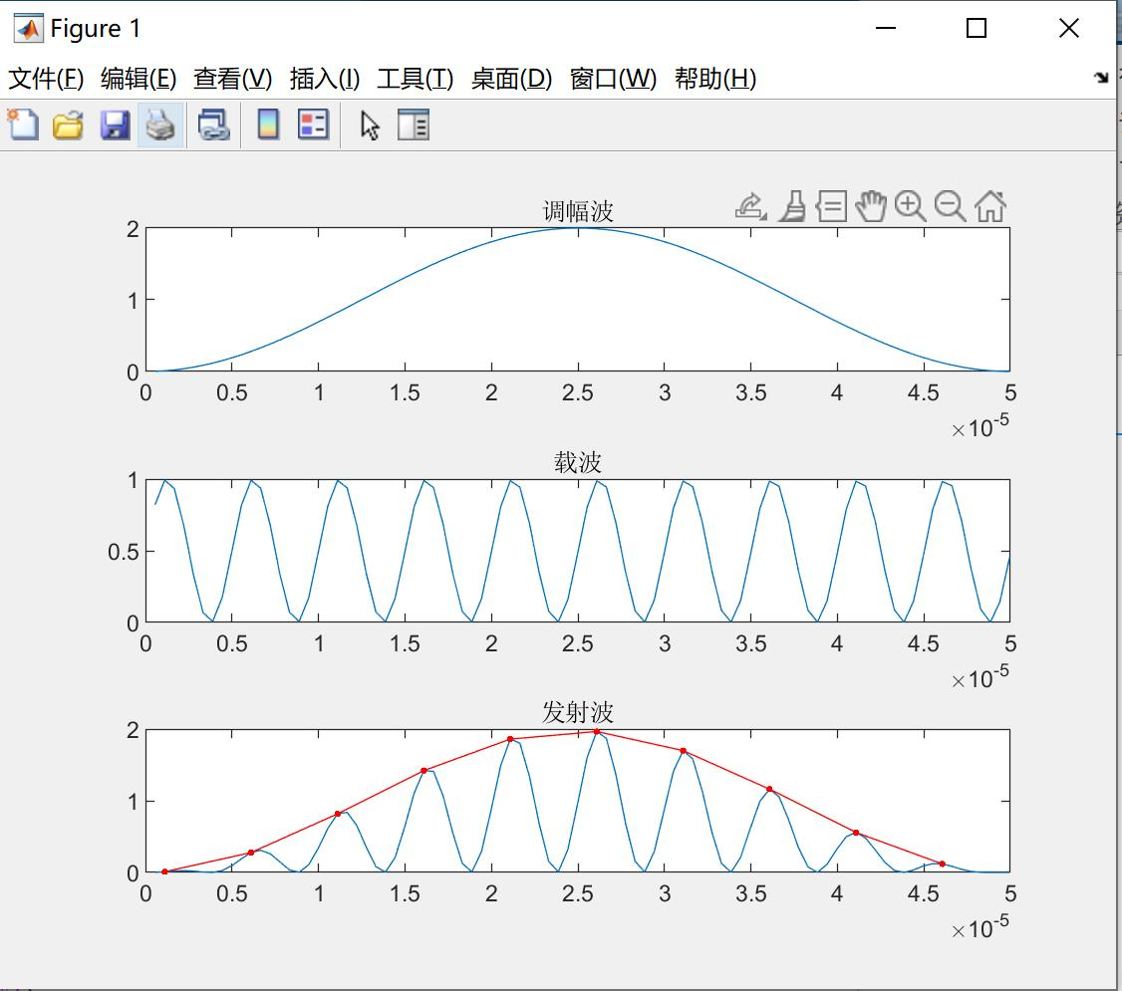
点i | 时间 | 抽第二个点的y值 | sk | dn*sk | ck | dn*ck
1 | 0.00000111 | 0.0097373061998 | -0.58778525229 | -0.0057234449813 | 0.80901699437 | 0.0078776461951
2 | 0.000006105 | 0.27798887527 | -0.9510565163 | -0.26438313128 | 0.30901699437 | 0.085903286706
3 | 0.0000111 | 0.81720092025 | -0.9510565163 | -0.77720426032 | -0.30901699437 | -0.25252897217
4 | 0.000016095 | 1.4213019732 | -0.58778525229 | -0.8354203389 | -0.80901699437 | -1.1498574505
5 | 0.00002109 | 1.8598826516 | -1.2246467991E-16 | -2.2776993361E-16 | -1 | -1.8598826516
6 | 0.000026085 | 1.9659760599 | 0.58778525229 | 1.1555717344 | -0.80901699437 | -1.590508043
7 | 0.00003108 | 1.6995056408 | 0.9510565163 | 1.6163259141 | -0.30901699437 | -0.52517612503
8 | 0.000036075 | 1.1622801323 | 0.9510565163 | 1.1053940936 | 0.30901699437 | 0.35916431311
9 | 0.00004107 | 0.55892462337 | 0.58778525229 | 0.32852765076 | 0.80901699437 | 0.45217951888
10 | 0.000046065 | 0.11874582801 | 2.4492935983E-16 | 2.9084339636E-17 | 1 | 0.11874582801
 |  |  | k1 | 2.3230882173 | k2 | -4.3540826494
 |  |  | v | 0.98701113637 | h | 28.081817288

求调幅波的相角，验证是否与上述包络的相角相同

点i | t单位s | 调幅波 | s[k] | bn*sk | c[k] | bn*ck
1 | 0.000000555 | 0.0024844006586 | -0.069686830465 | -0.0001731300075 | 0.99756891775 | -0.00017270911421
2 | 0.00000111 | 0.0098136548502 | -0.1390348321 | -0.0013644398544 | 0.99028749132 | -0.0013511877204
3 | 0.000001665 | 0.021952479712 | -0.2077068235 | -0.004559679829 | 0.9781911242 | -0.0044602383379
4 | 0.00000222 | 0.038841914083 | -0.27536891017 | -0.01069585555 | 0.96133863093 | -0.010282339131
5 | 0.000002775 | 0.060399921961 | -0.34169210789 | -0.020638176651 | 0.93981195109 | -0.019396005066
6 | 0.00000333 | 0.086521790975 | -0.40635394238 | -0.035158470864 | 0.91371575094 | -0.032124848608
7 | 0.000003885 | 0.11708064099 | -0.46904001715 | -0.054915505858 | 0.8831769145 | -0.048500107022
8 | 0.00000444 | 0.1519280404 | -0.5294455422 | -0.080437623726 | 0.84834392663 | -0.068238769561
9 | 0.000004995 | 0.1908947271 | -0.58727681593 | -0.11210804751 | 0.80938615102 | -0.090738701073
10 | 0.00000555 | 0.23379143062 | -0.64225265318 | -0.1501531666 | 0.76649300681 | -0.11509135215
11 | 0.000006105 | 0.28040979146 | -0.69410575237 | -0.19463404927 | 0.71987304751 | -0.1401118062
12 | 0.00000666 | 0.33052337315 | -0.74258399521 | -0.24544136694 | 0.66975294703 | -0.16438507883 |  | 红线拟合算出的h
13 | 0.000007215 | 0.3838887621 | -0.78745167252 | -0.30229384778 | 0.61637639755 | -0.18632679289 |  | k1 | 2.3230882173
14 | 0.00000777 | 0.44024674993 | -0.82849063025 | -0.36474030731 | 0.56000292462 | -0.20425563882 |  | k2 | -4.3540826494
15 | 0.000008325 | 0.49932359247 | -0.86550133025 | -0.43216523351 | 0.50090662536 | -0.21647442871 |  | v | 0.98701113637
16 | 0.00000888 | 0.56083233945 | -0.89830382041 | -0.50379783313 | 0.43937483569 | -0.22135609015 |  | h单位度 | -28.081817288
17 | 0.000009435 | 0.62447422824 | -0.92673860962 | -0.57872437802 | 0.37570673328 | -0.21743064554 |  | 最上面蓝线调幅波的h
18 | 0.00000999 | 0.68994013505 | -0.95066744327 | -0.6559036242 | 0.31021188294 | -0.20346909829 |  | k1 | 0.035879230592
19 | 0.000010545 | 0.7569120764 | -0.96997397541 | -0.73418501579 | 0.24320873139 | -0.17856020629 |  | k2 | 1.169725747E-05
20 | 0.0000111 | 0.82506475364 | -0.98456433453 | -0.81232933011 | 0.17502305898 | -0.14217636425 |  | v | 0.00079731627775
21 | 0.000011655 | 0.89406713298 | -0.99436757989 | -0.88903137128 | 0.10598639566 | -0.094225230671 |  | h单位度 | -89.981320573
22 | 0.00001221 | 0.96358405347 | -0.9993360465 | -0.96294427846 | 0.036434409055 | -0.035084305739
23 | 0.000012765 | 1.0332778549 | -0.99944557686 | -1.0327049817 | -0.033294727641 | 0.0343836311
24 | 0.00001332 | 1.1028100178 | -0.99469563842 | -1.0969603147 | -0.10286197989 | 0.11283550984
25 | 0.000013875 | 1.171842808 | -0.98510932615 | -1.154393279 | -0.17192910028 | 0.19847379782
26 | 0.00001443 | 1.2400409169 | -0.97073325029 | -1.2037489497 | -0.2401602731 | 0.2890926765
27 | 0.000014985 | 1.3070730898 | -0.95163730968 | -1.2438595188 | -0.30722374716 | 0.3821431823
28 | 0.00001554 | 1.3726137357 | -0.92791435193 | -1.2736679851 | -0.37279344883 | 0.47481508081
29 | 0.000016095 | 1.4363445081 | -0.89967972195 | -1.2922500277 | -0.43655056742 | 0.56413248282
30 | 0.00001665 | 1.4979558513 | -0.86707070116 | -1.2988336303 | -0.49818510534 | 0.64705956895
31 | 0.000017205 | 1.5571485046 | -0.83024584 | -1.2928160682 | -0.55739738533 | 0.7206122961
32 | 0.00001776 | 1.6136349549 | -0.78938418698 | -1.273777917 | -0.61389950753 | 0.78197163593
33 | 0.000018315 | 1.6671408343 | -0.74468441819 | -1.2414938022 | -0.66741674935 | 0.82859375782
34 | 0.00001887 | 1.7174062519 | -0.69636387126 | -1.1959396661 | -0.71768890113 | 0.85831262479
35 | 0.000019425 | 1.7641870567 | -0.64465748863 | -1.1372963974 | -0.76447153142 | 0.86943071863
36 | 0.00001998 | 1.8072560231 | -0.58981667524 | -1.0659497389 | -0.80753717537 | 0.8607940412
37 | 0.000020535 | 1.8464039549 | -0.53210807616 | -0.98248645628 | -0.84667644073 | 0.83184813586
38 | 0.00002109 | 1.8814407014 | -0.47181228007 | -0.88768682715 | -0.88169902596 | 0.78267261085
39 | 0.000021645 | 1.9121960806 | -0.40922245507 | -0.7825135747 | -0.91243464548 | 0.71399249611
40 | 0.0000222 | 1.9385207065 | -0.34464292317 | -0.66809744292 | -0.93873385765 | 0.62716568988
41 | 0.000022755 | 1.960286714 | -0.27838768069 | -0.54571967179 | -0.96046879139 | 0.5241467136
42 | 0.00002331 | 1.9773883804 | -0.21077887151 | -0.41679169135 | -0.97753376787 | 0.40742795246
43 | 0.000023865 | 1.9897426389 | -0.14214522078 | -0.2828324067 | -0.98984581436 | 0.27996047394
44 | 0.00002442 | 1.9972894819 | -0.072820436603 | -0.1454434921 | -0.99734506767 | 0.14505734947
45 | 0.000024975 | 1.9999922527 | -0.0031415874859 | -0.0062831506329 | -0.9999950652 | 0.0062831196268
46 | 0.00002553 | 1.9978378231 | 0.066552536547 | 0.13296117474 | -0.99778292222 | -0.13266638947
47 | 0.000026085 | 1.9908366578 | 0.1359230712 | 0.27060063279 | -0.99071939454 | -0.26808929508
48 | 0.00002664 | 1.9790227632 | 0.20463272552 | 0.40497282189 | -0.97883882618 | -0.39640312162
49 | 0.000027195 | 1.962453522 | 0.27234742187 | 0.53446915725 | -0.96219898244 | -0.51426567925
50 | 0.00002775 | 1.9412094151 | 0.33873792025 | 0.65756124003 | -0.94088076895 | -0.61868672515
51 | 0.000028305 | 1.9153936301 | 0.40348141913 | 0.77282574008 | -0.9149878384 | -0.70712615337
52 | 0.00002886 | 1.8851315605 | 0.46626312499 | 0.87896733241 | -0.88464608645 | -0.77757501073
53 | 0.000029415 | 1.8505701963 | 0.52677778283 | 0.97483926496 | -0.85000303971 | -0.82861633844
54 | 0.00002997 | 1.8118774102 | 0.58473116044 | 1.0594611806 | -0.81122713836 | -0.85946366178
55 | 0.000030525 | 1.7692411424 | 0.63984147895 | 1.1320338692 | -0.76850691722 | -0.869975859
56 | 0.00003108 | 1.7228684874 | 0.69184078294 | 1.1919506832 | -0.72205008902 | -0.86064809693
57 | 0.000031635 | 1.6729846881 | 0.74047624323 | 1.2388054168 | -0.67208253452 | -0.83257948433
58 | 0.00003219 | 1.6198320421 | 0.78551138622 | 1.2723965128 | -0.61884720417 | -0.78741902456
59 | 0.000032745 | 1.5636687244 | 0.82672724364 | 1.2927275344 | -0.56260293692 | -0.72729230752
60 | 0.0000333 | 1.5047675335 | 0.86392341719 | 1.3000039096 | -0.50362320164 | -0.65471213111
61 | 0.000033855 | 1.4434145667 | 0.89691905298 | 1.2946260262 | -0.4421947675 | -0.57247685466
62 | 0.00003441 | 1.3799078298 | 0.92555372078 | 1.2771788262 | -0.37861630966 | -0.48356073396
63 | 0.000034965 | 1.3145557902 | 0.94968819414 | 1.2484181145 | -0.31319695705 | -0.39100075458
64 | 0.00003552 | 1.2476758783 | 0.96920512728 | 1.2092538584 | -0.2462547893 | -0.29778455411
65 | 0.000036075 | 1.1795929457 | 0.98400962565 | 1.1607308129 | -0.17811529026 | -0.20674390566
66 | 0.00003663 | 1.1106376874 | 0.99402970735 | 1.1040068554 | -0.10910976538 | -0.12045792897
67 | 0.000037185 | 1.0411450356 | 0.9992166531 | 1.0403294578 | -0.039573730876 | -0.041169717987
68 | 0.00003774 | 0.97145253251 | 0.9995452431 | 0.97101075777 | 0.030154717621 | 0.029280555207
69 | 0.000038295 | 0.90189869129 | 0.99501387971 | 0.89740171593 | 0.099736548921 | 0.089503750142
70 | 0.00003885 | 0.83282135147 | 0.98564459515 | 0.8208658638 | 0.16883344471 | 0.13858961143
71 | 0.000039405 | 0.76455603812 | 0.97148294443 | 0.7427531511 | 0.23710944452 | 0.17611378707
72 | 0.00003996 | 0.69743433212 | 0.95259778382 | 0.66437439914 | 0.30423257921 | 0.20212433701
73 | 0.000040515 | 0.63178225955 | 0.92908093609 | 0.5869768531 | 0.36987648505 | 0.21710893523
74 | 0.00004107 | 0.56791870815 | 0.90104674401 | 0.51172130284 | 0.43372199057 | 0.22194478209
75 | 0.000041625 | 0.50615387839 | 0.86863151444 | 0.43966120993 | 0.49545866843 | 0.21783395763
76 | 0.00004218 | 0.44678777675 | 0.83199285555 | 0.3717242382 | 0.55478634474 | 0.20622753136
77 | 0.000042735 | 0.39010875849 | 0.79130891054 | 0.30869653667 | 0.61141655858 | 0.1887421741
78 | 0.00004329 | 0.33639212711 | 0.74677749143 | 0.25121006882 | 0.66507396453 | 0.1670732764
79 | 0.000043845 | 0.28589879705 | 0.69861511731 | 0.19973322164 | 0.71549767146 | 0.142908655
80 | 0.0000444 | 0.23887402644 | 0.64705596157 | 0.15456486287 | 0.76244251101 | 0.11784682216
81 | 0.000044955 | 0.19554622578 | 0.5923507133 | 0.11583194632 | 0.80568022965 | 0.093323509114
82 | 0.00004551 | 0.15612584849 | 0.53476535842 | 0.083490695329 | 0.84500059848 | 0.07054968752
83 | 0.000046065 | 0.12080436874 | 0.4745798864 | 0.057331323596 | 0.88021243539 | 0.050463743967
84 | 0.00004662 | 0.089753351361 | 0.41208692891 | 0.036986182921 | 0.91114453465 | 0.033699758426
85 | 0.000047175 | 0.063123618521 | 0.34759033697 | 0.021941159833 | 0.9376464993 | 0.020573051708
86 | 0.00004773 | 0.041044517174 | 0.28140370364 | 0.011550079147 | 0.95958947242 | 0.011083334355
87 | 0.000048285 | 0.023623290767 | 0.21384883921 | 0.0050518133089 | 0.97686676367 | 0.0049349485178
88 | 0.00004884 | 0.010944558344 | 0.14525420654 | 0.0015897431382 | 0.98939436803 | 0.0015728829075
89 | 0.000049395 | 0.003069903522 | 0.075953324033 | 0.00023316937696 | 0.9971113742 | 0.00023249583788
90 | 0.00004995 | 3.7575375135E-05 | 0.0062831439656 | 2.3609149153E-07 | 0.99998026086 | 2.3608683129E-07
 |  |  | k1 | 0.035879230592 | k2 | 1.1697257464E-05
 |  |  | v | 0.00079731627775 | h | -89.981320573

点i | t单位s | 调幅波xt | 载波yt | 发射波ym | 解调乘法结果ym*yt | 载波的平方 | 解调结果 | s[k] | bn*sk | C[k] | bn*ck | fft
1 | 1.1111111111E-06 | 0.0049165839252 | 0.99234229507 | 0.0048789341762 | 0.0048415727379 | 0.98474323058 | 0.0049165839252 | -0.13917310096 | -0.000684256231 | 0.99026806874 | 0.0048687360684
2 | 2.2222222222E-06 | 0.019459492874 | 0.67167505777 | 0.013070456001 | 0.0087790992894 | 0.45114738323 | 0.019459492874 | -0.27563735582 | -0.0053637631614 | 0.96126169594 | 0.018705665123
3 | 3.3333333333E-06 | 0.043346110663 | 0.067519158555 | 0.0029266929186 | 0.00019760784321 | 0.004558836772 | 0.043346110663 | -0.40673664308 | -0.017630451541 | 0.91354545764 | 0.039598642502
4 | 4.4444444444E-06 | 0.076111981956 | 0.17752300182 | 0.013511627511 | 0.0023986246752 | 0.031514416175 | 0.076111981956 | -0.52991926423 | -0.040333205477 | 0.84804809616 | 0.064546621392
5 | 5.5555555556E-06 | 0.11712000175 | 0.82003619095 | 0.09604264012 | 0.078758440773 | 0.67245935446 | 0.11712000175 | -0.64278760969 | -0.075283285972 | 0.76604444312 | 0.08971912652
6 | 6.6666666667E-06 | 0.16557280335 | 0.9340705625 | 0.15465668156 | 0.14446025354 | 0.87248781573 | 0.16557280335 | -0.74314482548 | -0.12304457205 | 0.66913060636 | 0.1107898303
7 | 7.7777777778E-06 | 0.22052826249 | 0.33132007001 | 0.07306543937 | 0.024208046488 | 0.10977298879 | 0.22052826249 | -0.82903757256 | -0.18282621542 | 0.55919290347 | 0.1233178394
8 | 8.8888888889E-06 | 0.28091781617 | 0.0071123563449 | 0.0019979876123 | 1.4210399871E-05 | 5.0585612777E-05 | 0.28091781617 | -0.8987940463 | -0.25248726068 | 0.43837114679 | 0.12314626523
9 | 0.00001 | 0.34556723995 | 0.49681471437 | 0.17168288961 | 0.085294585763 | 0.24682486041 | 0.34556723995 | -0.9510565163 | -0.32865397537 | 0.30901699437 | 0.10678614984
10 | 1.1111111111E-05 | 0.41321947977 | 0.99177696497 | 0.40982156151 | 0.40645158446 | 0.98362154824 | 0.41321947977 | -0.98480775301 | -0.40694174738 | 0.17364817767 | 0.071754809639
11 | 1.2222222222E-05 | 0.48255909434 | 0.6746632182 | 0.32556487156 | 0.21964664398 | 0.45517045799 | 0.48255909434 | -0.99939082702 | -0.48226513238 | 0.034899496703 | 0.016841069522
12 | 1.3333333333E-05 | 0.55223783275 | 0.069126431667 | 0.038174230809 | 0.0026388483575 | 0.004778463555 | 0.55223783275 | -0.99452189537 | -0.54921261612 | -0.10452846327 | -0.057724572015
13 | 1.4444444444E-05 | 0.62090085012 | 0.17509528218 | 0.10871680956 | 0.019035800448 | 0.030658357843 | 0.62090085012 | -0.97029572628 | -0.60245744132 | -0.2419218956 | -0.15020951064
14 | 1.5555555556E-05 | 0.68721305144 | 0.81758239518 | 0.56185329259 | 0.4593613607 | 0.6684409729 | 0.68721305144 | -0.92718385457 | -0.63717284594 | -0.37460659342 | -0.25743454015
15 | 1.6666666667E-05 | 0.74988505132 | 0.93564266698 | 0.70162444934 | 0.656469771 | 0.87542720027 | 0.74988505132 | -0.86602540378 | -0.64941950436 | -0.5 | -0.37494252566
16 | 1.7777777778E-05 | 0.80769824507 | 0.33432204361 | 0.27003132791 | 0.090277425385 | 0.11177122884 | 0.80769824507 | -0.78801075361 | -0.63647490279 | -0.61566147533 | -0.49726869318
17 | 1.8888888889E-05 | 0.85952850342 | 0.0065870113981 | 0.005661724049 | 3.7293840844E-05 | 4.3388719159E-05 | 0.85952850342 | -0.69465837046 | -0.59707866955 | -0.71933980034 | -0.61829306203
18 | 0.00002 | 0.90436803028 | 0.49362955801 | 0.44642279106 | 0.22036748503 | 0.24367014054 | 0.90436803028 | -0.58778525229 | -0.53157419084 | -0.80901699437 | -0.73164910566
19 | 2.1111111111E-05 | 0.94134495849 | 0.9911916763 | 0.93305328738 | 0.924834652 | 0.98246093916 | 0.94134495849 | -0.46947156279 | -0.44193468878 | -0.88294759286 | -0.83115826515
20 | 2.2222222222E-05 | 0.96974030258 | 0.67764428999 | 0.65713897881 | 0.44530647672 | 0.45920178375 | 0.96974030258 | -0.34202014333 | -0.33167071728 | -0.93969262079 | -0.91125780641
...
点i | t单位s | 调幅波xt | 载波yt | 发射波ym | 解调乘法结果ym*yt | 载波的平方 | 解调结果 | s[k] | bn*sk | C[k] | bn*ck | fft
38 | 4.2222222222E-05 | 0.22118893543 | 0.68358468401 | 0.15120136853 | 0.10335893973 | 0.46728802022 | 0.22118893543 | 0.82903757256 | 0.1833739381 | 0.55919290347 | 0.12368728302
39 | 4.3333333333E-05 | 0.16616521136 | 0.074052907496 | 0.012305017026 | 0.00091122228755 | 0.0054838331087 | 0.16616521136 | 0.74314482548 | 0.123484817 | 0.66913060636 | 0.11118622863
40 | 4.4444444444E-05 | 0.11763262595 | 0.16789163145 | 0.019749533484 | 0.003315781397 | 0.028187599912 | 0.11763262595 | 0.64278760969 | 0.075612794458 | 0.76604444312 | 0.090111819441
41 | 4.5555555556E-05 | 0.076534854805 | 0.81014407511 | 0.06200425916 | 0.05023238319 | 0.65633342244 | 0.076534854805 | 0.52991926423 | 0.040557293946 | 0.84804809616 | 0.064905237907
42 | 4.6666666667E-05 | 0.043671009748 | 0.94025264651 | 0.041061782492 | 0.038608449658 | 0.88407503928 | 0.043671009748 | 0.40673664308 | 0.017762599905 | 0.91354545764 | 0.039895452586
43 | 4.7777777778E-05 | 0.019680100806 | 0.34336781952 | 0.0067575133016 | 0.0023203126078 | 0.11790145948 | 0.019680100806 | 0.27563735582 | 0.0054245709482 | 0.96126169594 | 0.018917727077
44 | 4.8888888889E-05 | 0.0050286111648 | 0.0051312075601 | 2.5802847626E-05 | 1.3239976681E-07 | 2.6329291025E-05 | 0.0050286111648 | 0.13917310096 | 0.00069984740933 | 0.99026806874 | 0.0049796730667
45 | 0.00005 | 1.426806141E-06 | 0.48407615719 | 6.906828338E-07 | 3.3434309202E-07 | 0.23432972596 | 1.426806141E-06 | -6.4324905987E-16 | -9.1779170882E-22 | 1 | 1.426806141E-06
 |  |  |  |  |  |  |  | k1 | 0.0089609283403 | k2 | -11.247157233
 |  |  |  |  |  |  |  |  |  | h | 0.045649158731
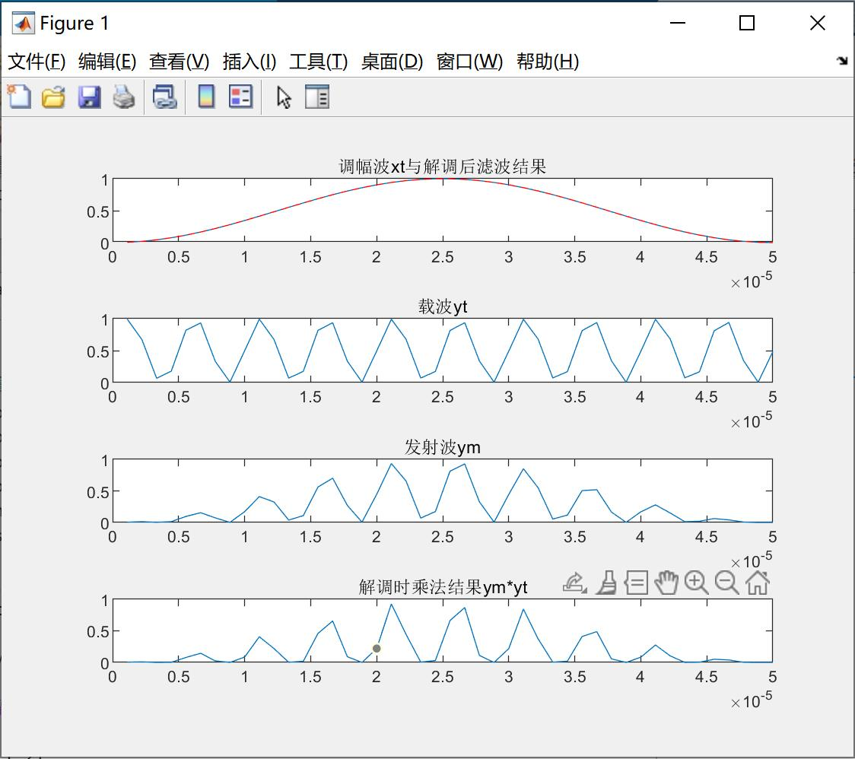

 |  |  |  |  |  |  |  |  |  | 0.045649158731

点i | t单位s | 调幅波xt | cos值
0 | 0 | 1.5853408269E-07 | 0
1 | 1.1111111111E-06 | 0.0049165839252 | 0.0048659656292
2 | 2.2222222222E-06 | 0.019459492874 | 0.019369152031
3 | 3.3333333333E-06 | 0.043346110663 | 0.043227271179
4 | 4.4444444444E-06 | 0.076111981956 | 0.075975951922
5 | 5.5555555556E-06 | 0.11712000175 | 0.11697777844
...

